Накладная-№3
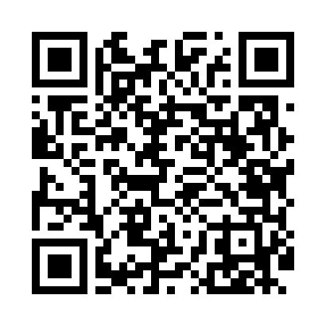
Номер товарно-транспортной накладной: |  |  | Торговый представитель: Amriyev Muhammad
Поставщик: Toshkent falcon fly 2 |  |  | Телефон торгового представителя: +998972880505
Дата отгрузки: 27.11.2025 |  |  | Контрагент: """" Klient
Дата консигнации: |  |  | Адрес:
Доставщик: |  |  | Телефон:
Телефон доставщика:
Время заказа: 27.11.2025 11:56:47
№ | Штрих-код | Название товаров (работ,услуг) | Количество | Количество в кейсе | Цена | Сумма
 |  |  | 10 |  |  | 105
1 | 6934163000390 | Пластмассовая подставка для Бумаги DB-99-39 | 5 | 5 шт. | 10 | 50
2 | 6934163000406 | Пластмассовая подставка для Бумаги DB-99-40 | 5 | 5 шт. | 11 | 55
Итого: 105$|->UZS: 1,312,500.00

